DN
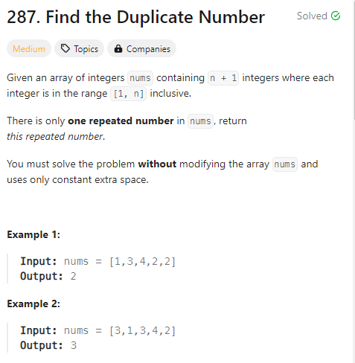
/**
* @param {number[]} nums
* @return {number}
*/
var findDuplicate = function(nums) {
// let r=new Set()
// for(let a of nums){
// if(r.has(a)){
// return a
// }
// r.add(a)
// }

// nums.sort()
// for(let i=1;i<nums.length;i++){
// if(nums[i]==nums[i-1]) return nums[i]
// }

// for(let i=0;i<nums.length;i++){
// let idx=Math.abs(nums[i])
// if(nums[idx]<0) return idx
// nums[idx]= -nums[idx]
// }

const mod=nums.length+5
for(let i=0;i<nums.length;i++){
let idx=nums[i]%mod
if(Math.floor(nums[idx]/mod) >0) return idx
nums[idx]= nums[idx]+mod
}

return -1

};

